상품제안서
태나 1단 독서대 S | 상품코드: F26404

 |  |  |  |  |  |  | 02-412-0044 | www.easy1.co.kr
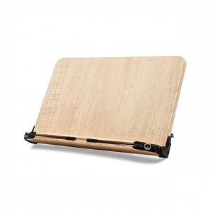

【상세/제작정보】 | 판비(패드1도인쇄-금형비용) 별도문의

【인쇄/포장옵션】 | 레이저, 스티커, 기타 / 포장지포장

【공급단가】 | 수량 | 20~ | 50~ | 100~ | 300~ | 500~
*VAT별도 | 단가 | 13,000원 | 12,790원 | 12,480원 | 12,160원 | 11,950원

【상품 URL】 | https://dev.easy1.co.kr:443/src/goods_detail.php?gdno=26404

